Gráfico - Média
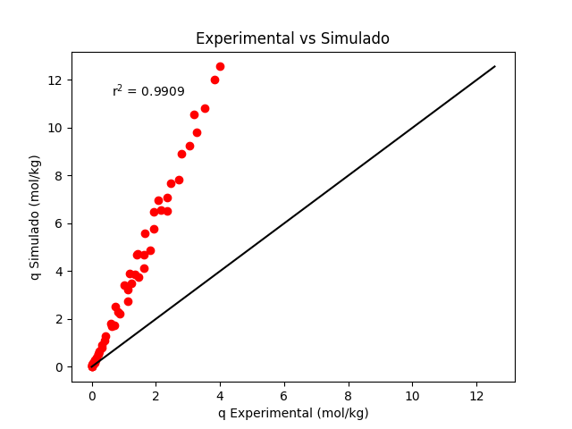
Temperatura | Pressão | q Exp. | q Sim. | Média erros absolutos
298.15 | 0 | 0 | 0 | 2.500290769
298.15 | 0.0405 | 0.024 | 0.061702900119 | Desvio padrão
298.15 | 0.1203 | 0.089 | 0.18172694724 | 2.4284280164
298.15 | 0.191 | 0.131 | 0.28653583923 | Intervalo de Confiança
298.15 | 0.5515 | 0.326 | 0.80158697172 | (1,837458 , 3,163124)
298.15 | 1.25 | 0.712 | 1.7224329802
298.15 | 1.65 | 0.877 | 2.2111242931
298.15 | 2.1 | 1.12 | 2.7318260437
298.15 | 3.06 | 1.474 | 3.7533796534
298.15 | 3.45 | 1.617 | 4.1378691802
298.15 | 4.25 | 1.83 | 4.8786369635
298.15 | 6.31 | 2.357 | 6.5396010169
298.15 | 8.19 | 2.726 | 7.8127473826
298.15 | 10.7 | 3.06 | 9.2440753067
298.15 | 11.8 | 3.26 | 9.7943054036
298.15 | 14.1 | 3.53 | 10.82312959
298.15 | 17.2 | 3.834 | 11.999977068
298.15 | 18.9 | 3.991 | 12.563477839
308.15 | 0 | 0 | 0
308.15 | 0.0525 | 0.022 | 0.072733725135
308.15 | 0.1115 | 0.064 | 0.15358499223
308.15 | 0.204 | 0.109 | 0.27866549792
308.15 | 0.4007 | 0.21 | 0.53850167724
308.15 | 0.8516 | 0.415 | 1.1065000399
308.15 | 1.35 | 0.623 | 1.6955809544
308.15 | 1.9 | 0.823 | 2.3048827403
308.15 | 2.8 | 1.133 | 3.2229657373
308.15 | 3.1 | 1.232 | 3.5097721525
308.15 | 3.5 | 1.36 | 3.8787190866
308.15 | 4.45 | 1.618 | 4.6990493694
308.15 | 5.85 | 1.931 | 5.7844878536
308.15 | 6.95 | 2.154 | 6.5506903918
308.15 | 7.8 | 2.341 | 7.0981506228
308.15 | 8.75 | 2.466 | 7.6694604034
308.15 | 11.1 | 2.792 | 8.9267403231
308.15 | 14.8 | 3.201 | 10.555886104
323.15 | 0 | 0 | 0
323.15 | 0.0603 | 0.017 | 0.07332488769
323.15 | 0.1215 | 0.052 | 0.14696881809
323.15 | 0.22 | 0.09 | 0.26403764509
323.15 | 0.3302 | 0.14 | 0.39303987756
323.15 | 0.4612 | 0.196 | 0.5438651348
323.15 | 0.5505 | 0.227 | 0.64518997853
323.15 | 0.801 | 0.312 | 0.92337004669
323.15 | 1.15 | 0.432 | 1.2971580403
323.15 | 1.65 | 0.59 | 1.8074636219
323.15 | 2.4 | 0.731 | 2.5238460904
323.15 | 3.4 | 1.009 | 3.4003047569
323.15 | 4 | 1.193 | 3.8886997455
323.15 | 5.1 | 1.423 | 4.7209597783
323.15 | 5.05 | 1.395 | 4.68476004
323.15 | 6.35 | 1.653 | 5.5807737684
323.15 | 7.8 | 1.929 | 6.4815199985
323.15 | 8.65 | 2.077 | 6.9679122498

Gráfico - Mínimo
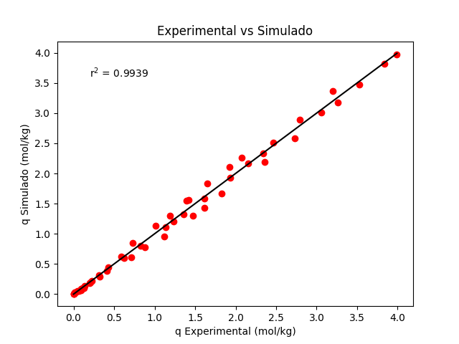
Temperatura | Pressão | q Experimental | q Simulado | Média erros absolutos
298.15 | 0 | 0 | 0 | 0.061481772155
298.15 | 0.0405 | 0.024 | 0.022652774777 | Desvio padrão
298.15 | 0.1203 | 0.089 | 0.066513644196 | 0.064721894496
298.15 | 0.191 | 0.131 | 0.10462878896 | Intervalo de Confiança
298.15 | 0.5515 | 0.326 | 0.2898143134 | (0,043816 , 0,079147)
298.15 | 1.25 | 0.712 | 0.61352131341
298.15 | 1.65 | 0.877 | 0.78196174586
298.15 | 2.1 | 1.12 | 0.9591176923
298.15 | 3.06 | 1.474 | 1.3002601105
298.15 | 3.45 | 1.617 | 1.4265972669
298.15 | 4.25 | 1.83 | 1.6670242605
298.15 | 6.31 | 2.357 | 2.1928748123
298.15 | 8.19 | 2.726 | 2.5845914386
298.15 | 10.7 | 3.06 | 3.0142795682
298.15 | 11.8 | 3.26 | 3.1766398497
298.15 | 14.1 | 3.53 | 3.4762586598
298.15 | 17.2 | 3.834 | 3.812971125
298.15 | 18.9 | 3.991 | 3.9720380917
308.15 | 0 | 0 | 0
308.15 | 0.0525 | 0.022 | 0.026172420785
308.15 | 0.1115 | 0.064 | 0.055158801915
308.15 | 0.204 | 0.109 | 0.099814871563
308.15 | 0.4007 | 0.21 | 0.19194344741
308.15 | 0.8516 | 0.415 | 0.39073893452
308.15 | 1.35 | 0.623 | 0.59361302588
308.15 | 1.9 | 0.823 | 0.80029027644
308.15 | 2.8 | 1.133 | 1.1062047131
308.15 | 3.1 | 1.232 | 1.2005072033
308.15 | 3.5 | 1.36 | 1.3209785514
308.15 | 4.45 | 1.618 | 1.5856025435
308.15 | 5.85 | 1.931 | 1.9292989793
308.15 | 6.95 | 2.154 | 2.1677784439
308.15 | 7.8 | 2.341 | 2.3361938229
308.15 | 8.75 | 2.466 | 2.5102570757
308.15 | 11.1 | 2.792 | 2.8875358085
308.15 | 14.8 | 3.201 | 3.3653593446
323.15 | 0 | 0 | 0
323.15 | 0.0603 | 0.017 | 0.025673562138
323.15 | 0.1215 | 0.052 | 0.051376118758
323.15 | 0.22 | 0.09 | 0.092090833559
323.15 | 0.3302 | 0.14 | 0.13677203461
323.15 | 0.4612 | 0.196 | 0.18878770771
323.15 | 0.5505 | 0.227 | 0.22360437106
323.15 | 0.801 | 0.312 | 0.31869681238
323.15 | 1.15 | 0.432 | 0.44540896167
323.15 | 1.65 | 0.59 | 0.61659276948
323.15 | 2.4 | 0.731 | 0.85368707418
323.15 | 3.4 | 1.009 | 1.1390978774
323.15 | 4 | 1.193 | 1.2960766918
323.15 | 5.1 | 1.423 | 1.5604056001
323.15 | 5.05 | 1.395 | 1.5489886343
323.15 | 6.35 | 1.653 | 1.8295307097
323.15 | 7.8 | 1.929 | 2.1074304212
323.15 | 8.65 | 2.077 | 2.2558635144

